Sheet1
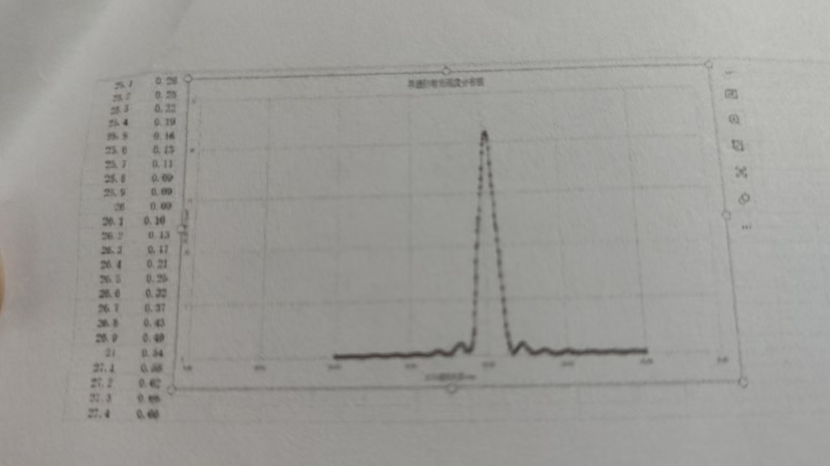
 | 0 | 0.1 | 0.2 | 0.3 | 0.4 | 0.5 | 0.6 | 0.7 | 0.8 | 0.9
20 | 0.09 | 0.09 | 0.09 | 0.09 | 0.09 | 0.09 | 0.1 | 0.12 | 0.14 | 0.15
21 | 0.17 | 0.19 | 0.21 | 0.23 | 0.15 | 0.27 | 0.29 | 0.32 | 0.32 | 0.32
22 | 0.33 | 0.32 | 0.31 | 0.3 | 0.28 | 0.26 | 0.25 | 0.23 | 0.2 | 0.17
23 | 0.14 | 0.12 | 0.1 | 0.09 | 0.09 | 0.09 | 0.09 | 0.11 | 0.13 | 0.15
24 | 0.18 | 0.22 | 0.24 | 0.27 | 0.3 | 0.31 | 0.32 | 0.33 | 0.33 | 0.32
25 | 0.3 | 0.28 | 0.25 | 0.22 | 0.19 | 0.16 | 0.13 | 0.11 | 0.09 | 0.09
26 | 0.09 | 0.1 | 0.13 | 0.17 | 0.21 | 0.25 | 0.32 | 0.37 | 0.43 | 0.09
27 | 6.54 | 0.58 | 5.62 | 0.66 | 0.66 | 0.66 | 0.64 | 0.61 | 0.57 | 0.52
28 | 0.46 | 0.4 | 0.33 | 6.27 | 0.21 | 0.17 | 0.13 | 0.11 | 0.11 | 0.12
29 | 0.16 | 0.22 | 0.28 | 0.36 | 0.42 | 0.51 | 0.6 | 0.69 | 0.76 | 0.82
30 | 0.86 | 0.87 | 0.86 | 82 | 1.8 | 8.75 | 0.68 | 0.59 | 0.5 | 0.39
31 | 0.28 | 0.2 | 0.13 | 0.13 | 0.16 | 0.23 | 0.38 | 0.52 | 0.7 | 0.93
32 | 1.1 | 1.41 | 1.72 | 1.99 | 7.22 | 2.41 | 2.65 | 282 | 2.94 | 3.01
33 | 3.04 | 2.1 | 3.08 | 3.03 | 2.98 | 2.96 | 2.9 | 2.85 | 253 | 283
34 | 2.89 | 3.03 | 3.23 | 3.46 | 3.8 | 4.11 | 4.5 | 4.97 | 5.44 | 5.96
35 | 6.35 | 6.87 | 7.49 | 7.76 | 5.06 | 6.18 | 8.44 | 5.63 | 8.62 | 8.66
36 | 8.11 | 5.97 | 8.38 | 8.16 | 8.05 | 7.94 | 9.81 | 7.82 | 7.91 | 8.15
37 | 8.53 | 9.4 | 10.36 | 11.36 | 12.69 | 14.15 | 16.65 | 18.81 | 20.9 | 23.5
38 | 27.2 | 30.5 | 34.7 | 37.8 | 41.1 | 43.8 | 46.5 | 50.4 | 52 | 56.5
39 | 57.8 | 58.5 | 58.7 | 5.84 | 57.9 | 56.8 | 55.2 | 53.4 | 51.1 | 45
40 | 47.9 | 44.8 | 42.1 | 39.1 | 36 | 33.6 | 30.6 | 27.9 | 25 | 22
41 | 20.1 | 17.9 | 16.5 | 15.4 | 14.1 | 13.3 | 12.8 | 12.2 | 11.9 | 11.7
42 | 11.6 | 11.5 | 11.4 | 11.3 | 11.2 | 10.9 | 10.6 | 10.2 | 9.8 | 9.3
43 | 8.8 | 9.02 | 8.3 | 7.62 | 7.03 | 6.21 | 5.5 | 4.85 | 4.21 | 3.55
44 | 3 | 2.46 | 2 | 1.69 | 1.37 | 1.18 | 1.11 | 1.08 | 1.09 | 1.14
45 | 1.23 | 1.38 | 1.55 | 1.75 | 1.88 | 2.06 | 2.18 | 2.36 | 2.47 | 2.6
46 | 2.66 | 2.66 | 2.55 | 2.45 | 2.28 | 2.12 | 1.92 | 1.74 | 1.56 | 1.33
47 | 1.2 | 1.01 | 0.89 | 0.84 | 0.84 | 0.85 | 0.87 | 0.88 | 0.89 | 0.89
48 | 0.88 | 0.85 | 0.88 | 0.88 | 0.9 | 0.91 | 0.96 | 0.9 | 0.87 | 0.84
49 | 0.79 | 0.69 | 0.62 | 0.55 | 0.48 | 0.42 | 0.37 | 0.33 | 0.33 | 0.31
50 | 0.34 | 0.38 | 1.43 | 0.5 | 0.59 | 0.6 | 0.65 | 0.74 | 0.8 | 0.86
51 | 0.91 | 0.96 | 0.98 | 0.98 | 0.95 | 0.92 | 0.58 | 0.8 | 0.65 | 0.54
52 | 0.49 | 0.38 | 0.34 | 0.3 | 0.27 | 0.25 | 0.23 | 0.22 | 1.22 | 0.23
53 | 0.25 | 0.27 | 0.31 | 0.34 | 0.36 | 0.4 | 0.43 | 0.44 | 0.45 | 0.46
54 | 0.46 | 0.45 | 0.42 | 0.4 | 0.37 | 0.34 | 0.3 | 0.18 | 0.24 | 0.22
55 | 0.2 | 0.17 | 0.15 | 0.13 | 0.13 | 0.13 | 0.13 | 0.14 | 0.16 | 0.17
56 | 0.19 | 0.21 | 0.22 | 0.23 | 0.25 | 0.25 | 0.25 | 0.25 | 0.24 | 0.23
57 | 0.12 | 0.2 | 0.18 | 0.16 | 0.15 | 0.13 | 0.12 | 0.11 | 0.11 | 0.11
58 | 0.11 | 0.12 | 0.13 | 0.14 | 0.16 | 0.17 | 0.19 | 0.21 | 0.22 | 0.24
59 | 0.24 | 0.25 | 0.25 | 0.25 | 0.25 | 0.24 | 0.22 | 0.21 | 0.19 | 0.18
60 | 0.16 | - | - | - | - | - | - | - | - | -

